상품제안서
송월 뱀부40 170g 호텔수건 2P 풀세트 | 상품코드: F20081

 |  |  |  |  |  |  | 02-412-0044 | www.easy1.co.kr
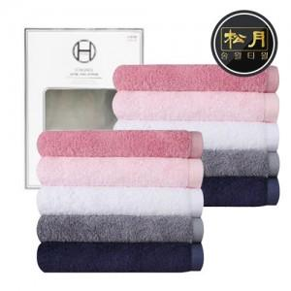

【상세/제작정보】 | ※ 덮개박스, 쇼핑백은 별도 추가 옵션입니다.(문의 필수)

【인쇄/포장옵션】 | 실크, 자수 / 포장지포장

【공급단가】 | 수량 | 100~ | 300~ | 500~ | 1,000~ | 3,000~
*VAT별도 | 단가 | 9,930원 | 9,780원 | 9,550원 | 9,160원 | 8,780원

【상품 URL】 | https://dev.easy1.co.kr:443/src/goods_detail.php?gdno=20081

